Содержание
СОДЕРЖАНИЕ
Раздвижные электрокарнизы | Рулонный карниз | Вертикальные жалюзи | Маркиза открытая
 |  | 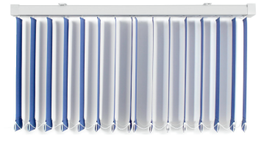 | 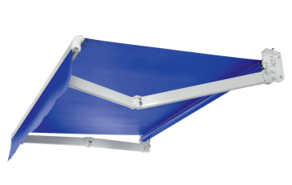
NEW Premium Раздвижные карнизы | Римский карниз | Горизонтальные жалюзи | Маркиза зарытая
 | 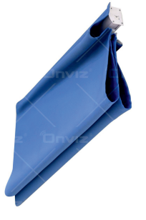 | 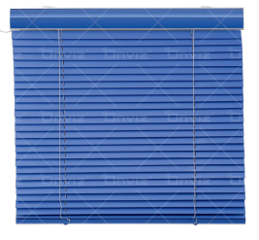
Волна | Uni-2 | Пергола (Зимний сад) | Сценический карниз
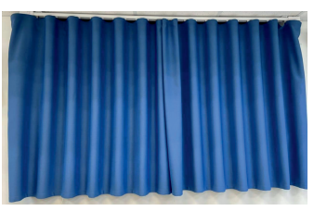 | 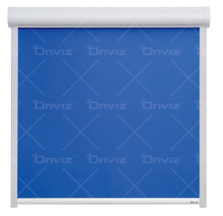 | 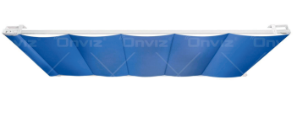
Люверсы | Лифт- система | Уличная пергола | Управление
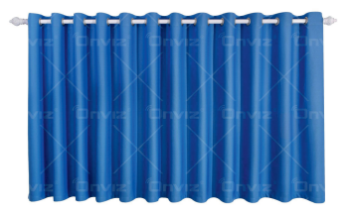 | 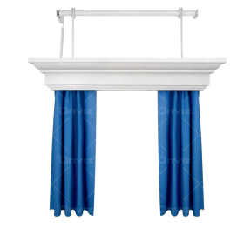 | 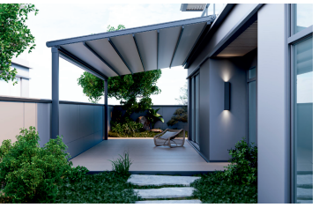 | 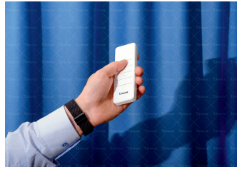
Радиальный электрокарниз | Плиссе | ZIP -Система | Дополнительные услуги
